meble piętro 2
Formularz ofertowy
Meble na potrzeby CeZ
LP | NAZWA | ZDJĘCIE POGLĄDOWE | ILOŚĆ | CENA JEDNOSTKOWA BRUTTO | WARTOŚĆ BRUTTO
1 | Stanowisko dwuosobowe typu bench 140x160 cm | 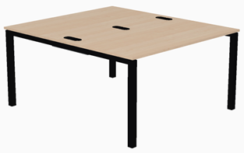 | 2 |  | 0.00 zł
2 | Przegroda tapicerowana 140 cm x 46 cm. | 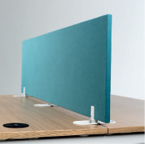 | 2 |  | 0.00 zł
3 | Ścianka działowa tapicerowana 240x160 cm |  | 2 |  | 0.00 zł
4 | Ścianka działowa z tablicą suchościeralną 80x163 cm | 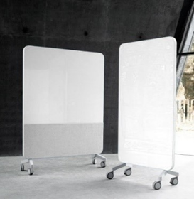 | 5 |  | 0.00 zł
5 | Ścianka działowa akustyczna z tablicą suchościeralną 120x160 cm |  | 5 |  | 0.00 zł
6 | Szafa aktowa żaluzjowa 82x44 cm h-120 cm | 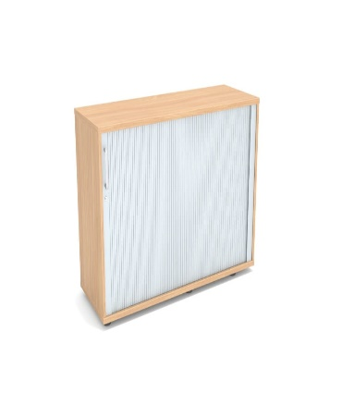 | 10 |  | 0.00 zł
7 | Stolik do spotkań , Długość blatu - 70 cm, boki nieregularne. Wysokość - 55 cm | 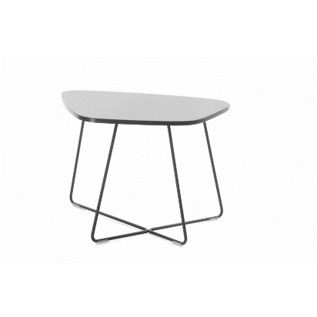 | 14 |  | 0.00 zł
8 | Krzesło gościnne | 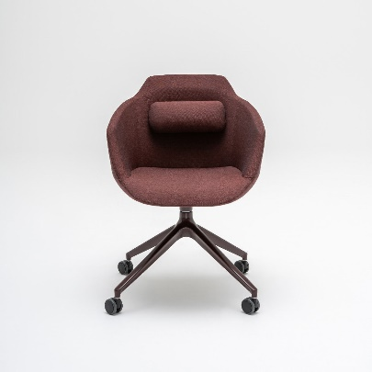 | 20 |  | 0.00 zł
9 | Szafa metalowa do przechowywania wartości, dokumentów niejawnych i/lub broni i amunicji wg. Normy PN-EN 14450:2018-02 – l | 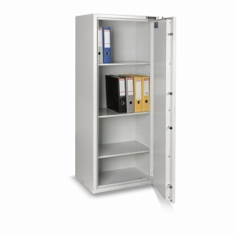 | 1 |  | 0.00 zł
10 | Fotel obrotowy do biurka | 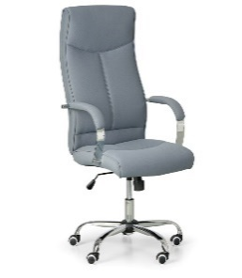 | 6 |  | 0.00 zł
11 | Wieszak stojący ze stabilną podstawą, miejscem na parasole |  | 10 |  | 0.00 zł
12 | Szafa aktowa metalowa | 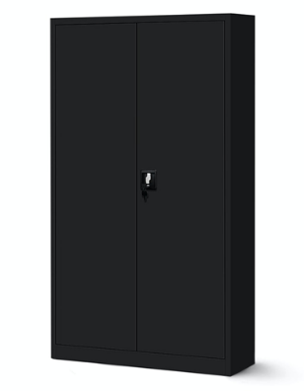 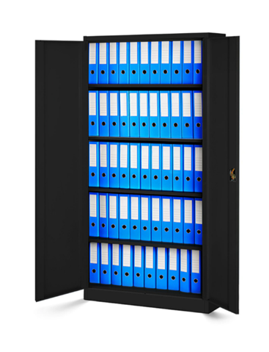 | 6 |  | 0.00 zł
 |  |  |  |  | 0.00 zł

